とにかく思いついたことを書く
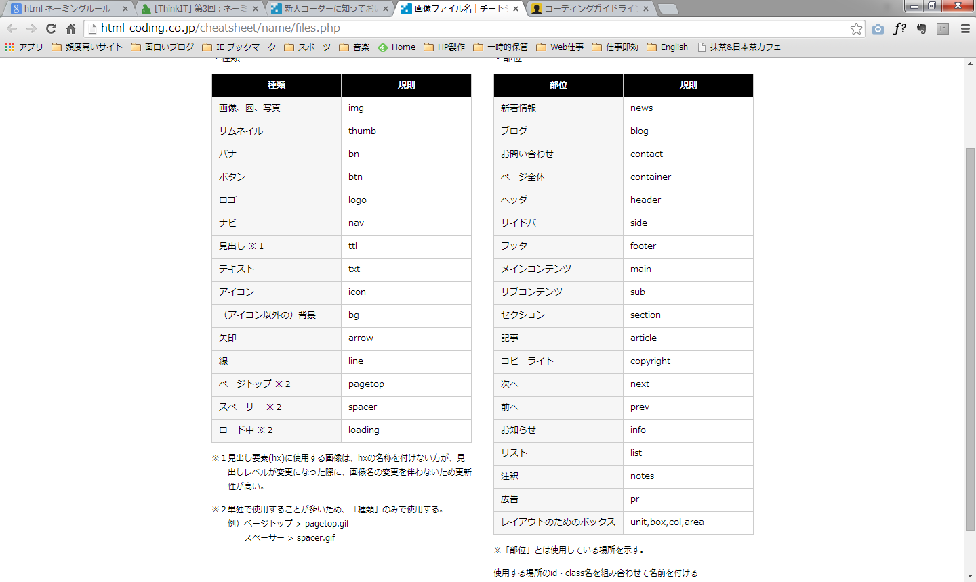
HTMLの文法ミスが無いか？確認方法はW3CのMarkup Validation Serviceで確認する
CSSコーディング時でも一応チェックする。
HTMLに問題があって、上手くいかないときがあるから。

<body> </body>範囲内にimg要素を置くことはできない。（厳密に言えばの話） div,p,h1なとで囲むこと。

ブロックレベル要素、インライン要素 要素のルールは、doctypeのDTDに書いてある。
基本的なこと
・<body> </body>の範囲内に、まずブロックレベル要素を配置する
・ブロックレベル要素はインライン要素の中に配置できない。

